Sheet1
1 | AI（Artifical Intelligence：人工知能）とは（AIの定義）

 | AIとは、1956年にアメリカで開催されたダートマス会議にて、AIの研究者であるジョン・マッカーシーが
 | 初めて使用した用語である。

 | AIという言葉の明確な定義はない。

 | 〇AIの活用イメージ

 | 大分類 |  | 小分類
 | 画像 |  | 画像認識
 |  |  | 文字認識
 | 音声 |  | 音声テキスト化
 |  |  | 音声合成
 | テキスト |  | 多言語翻訳
 |  |  | 情報抽出

2 | AIをめぐる動向
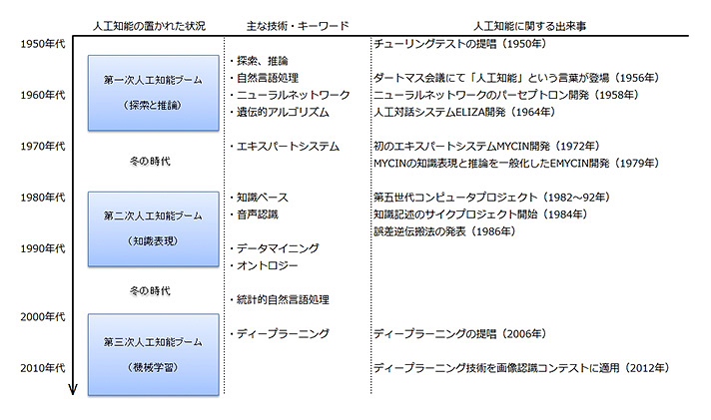

 | 1 | 探索と推論

 |  | 探索と推論とは、あるルールとゴールが決められた枠組みの中で、最短でゴールに着く選択肢を
 |  | 選び続ける事である。

 |  | 1 | 探索

 |  |  | 任意の状態から、目的とする状態に至るまでの道順を、場合分けを行いながら探し出す
 |  |  | 方法である。

 |  |  | 探索木を用いすることで、あらゆる場合分けを行い、ゴールまでの道順を探します。

 |  | 2 | 推論

 |  |  | 既知の知識をもとに、未知の事柄を推し量り、答えを導き出す方法です。

 | 2 | 知識表現

 |  | 知識表現とは、知識をコンピュータで処理可能とするために形式化することです。

 |  | 知識の表現方法には、宣言的表現（記述的知識、命題的知識）と手続き的表現の２つがある。

 |  | 1 | 宣言的表現 |  |  | 言葉で説明できる知識であり、宣言的文章「AはBである」や、
 |  |  |  |  |  | 暗示的命題「AならばBである」といった形で表される。

 |  | 2 | 手続き的表現 |  |  | 行為に関する知識であり、「AをBする」といった形で表される。

 |  | ＜エキスパートシステム＞

 |  | 1 | Dendral |  | 世界初のエキスパートシステムで、1960年代にスタンフォード大学で開発された
 |  |  |  |  | 未知の有機化合物を質量分析法で分析し、有機化学の知識を使って特定する
 |  |  |  |  | システム

 |  | 2 | Mycin |  | 1970年代にスタンフォード大学で開発された。
 |  |  | （マイシン） |  | 質問に答えていくと、推奨される薬物療法のコースを示してくれるシステム。
 |  |  |  |  | 診断結果の正しさが65％であり、専門医の80％には届かなかったため、実用
 |  |  |  |  | されるなかが、実際は、Mycinが誤診した際の責任など、法律や倫理面での問題
 |  |  |  |  | が大きいため実用されなかった。

 |  | その他

 |  | 1 | Cycプロジェクト |  |  |  | 一般常識を全てDB化し、人間と同等の推論システムを構築すること
 |  |  | （サイクプロジェクト） |  |  |  | を目的とするプロジェクト。
 |  |  |  |  |  |  | 1984年に開始、35年以上たった現在も入力作業が続けられている。

 |  | 2 | オントロジー |  |  | 知識を書くための仕様で、AIの用語としては「概念化の明示的な仕様」と
 |  |  |  |  |  | 定義されている。

 |  |  |  |  |  | ① | is-a | 「上位-下位」の関係を表す。
 |  |  |  |  |  | ② | part-of | 「全体-部位」の関係を表す。

 |  |  | ① | ヘビーウェイトオントロジー |  |  |  | 「人間がきちんと考えて知識を記述していくためには
 |  |  |  |  |  |  |  | どうしたら良いか」という考え方です。
 |  |  | ② | ライトウェイトオントロジー |  |  |  | 「コンピューターにデータを読み込ませて自動で概念間
 |  |  |  |  |  |  |  | の関係性を見つけよう」という考え方です。

 |  |  |  | ＜ワトソン＞

 |  |  |  |  | IBMが開発した質問応答システム・意思決定支援システムです。
 |  |  |  |  | ウィキペディアの記述をもとにライトウェイト・オントロジーを生成する

 |  |  |  |  | IBMは、ワトソンを「人工知能」ではなく、「拡張知能（Augmented Intelligence）」
 |  |  |  |  | であり、自然言語を理解・学習し、人間の意思決定を支援するコグニティブ・
 |  |  |  |  | コンピューティングのシステムと定義している。

 |  |  |  |  | 〇コグニティブ・コンピューティング
 |  |  |  |  | ・AIは人間の脳を模倣することを目的としているが、コグニティブ・コンピューティング
 |  |  |  |  | は、人間がより良い判断や能力が発揮できるようにサポートすることを目的とする。

 | 3 | 機械学習

 |  | 機械学習とは、機械に学習させることである。 それにより、機械に数値を与え未来を予測させたり、
 |  | 機会に画像を与え物体を識別させたりできるようにする。

 |  | 機械学習は、
 |  |  | 入力（質問）→モデル→出力（回答）
 |  | という構成になっている。

 |  | 機械学習のプロセスは次のステップで進みます。

 |  | 1 | データ準備
 |  |  | 機械に大量の学習データを入力する。
 |  | 2 | モデル作成
 |  |  | 学習データから特徴量を抽出し、学習モデルを作成する。
 |  | 3 | モデル解釈
 |  |  | 学習したモデルの性能を評価し、制度を上げていく。
 |  | 4 | モデル運用
 |  |  | 学習モデルに未知のデータを入力し、未来の予測や識別結果を出力として得る。

 |  | 〇特徴量 |  | 学習データにどのような特徴があるかを数値化したもの。 従来の機械学習では、
 |  |  |  | この特徴量を人間が決める必要があったが、機械学習の１つであるディープ
 |  |  |  | ラーニング（深層学習）では、機械が自分で特徴量を決められるようになった。

 |  | ＜例＞ |  | 1 | 教師あり学習
 |  |  |  | 2 | 教師なし学習
 |  |  |  | 3 | 強化学習

 | 4 | ディープラーニング（深層学習）

 |  | 機械学習の1分野であり、ニューラルネットワークの中間層を多層化することで、学習データに
 |  | 含まれる潜在的な特徴をとらえ、正確かつ効率的な判断を実現する手法のことです。

 |  | ディープラーニングによって、局所的特徴から、大域的で抽象度の高い特徴に至る、階層構造を
 |  | もった特徴表現（内部表現、洗剤表現）をデータから学習することが可能になりました。

 |  | 関係
AI

機械学習
探索・推論
ニューラルネットワーク

ディープラーニング

知識表現
エキスパートシステム
線形回帰
ロジスティクス回帰
SVM
決定機
k-NN法
k-means法

 |  | ディープラーニングは1980年代に理論として登場していたが、知名度を上げたのは、2012年に
 |  | 開催されたILSVRC（ImageNet Large Scale Visual Recognition Challenge)で、トロント大学の
 |  | ジェフリー・ヒントん率いるチーム「SuperVison」が構築したディープラーニング「AlexNet」が圧勝
 |  | したためです。

 |  | また、コンピュータ技術が発達し、大量データが用意しやすくなったこと、大量データを短時間で
 |  | 処理できるようになったことも、ディープラーニングの発展に影響しています。

